Foglio1
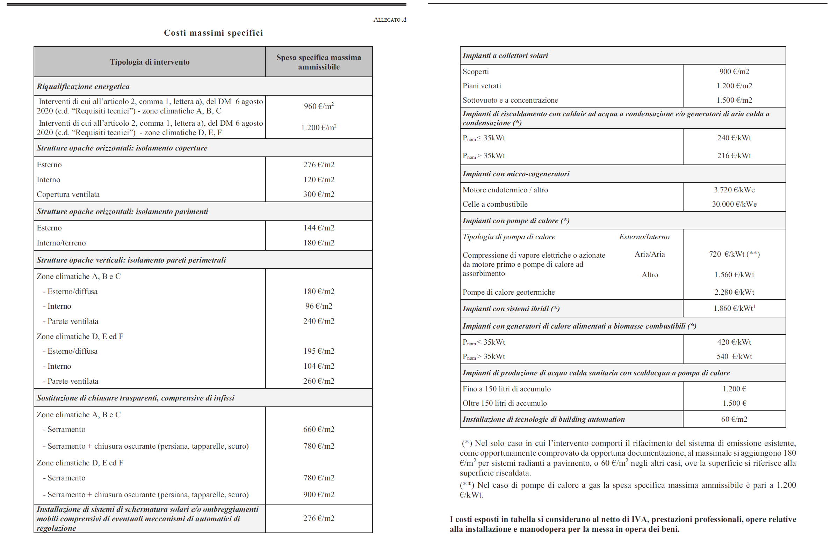
Sostituzione di chiusure trasparenti, comprensive di infissi | 25.00 mq. | in zona D

Computo Metrico
Descrizione | Quantità | Prezzo Un. | Prezzo
Rimozione infissi esistenti | 25.00 mq. | 42.00 € | 1,050.00 € | Costi conseguenziali
Trasporto a discarica | 2.75 ton. | 15.00 € | 41.25 €
Oneri conferimento | 2.75 ton. | 15.00 € | 41.25 €
 |  | Sommano | 1,132.50 €
Fornitura e collocazione nuovi infissi con persiane | 25.00 mq. | 900.00 € | 22,500.00 € | Costi Fornitura e Posa

 |  | Sommano | 23,632.50 €
Opere relative all'installazione (sicurezza) x rimozione e trasporto discarica |  | 3% | 33.98 €
Opere relative all'installazione (sicurezza) x collocazione infissi |  | 3% | 675.00 €
 |  | Sommano | 24,341.48 €
 |  | IVA 10% | 2,434.15 €
 |  | Tot.Lavori | 26,775.62 €
Spese Tecniche x rimozione e trasporto a discarica |  | 20% | 226.50 €
Spese Tecniche x collocazione infissi |  | 20% | 4,500.00 €
 |  | Totale | 31,502.12 €

CONTROLLO 1 - Opera Compiuta / Prezzario
Occorre verificare che i prezzi Unitari siano inferiori o uguali ai prezzi del Prezzario. |  |  | 31,502.12 €

CONTROLLO 2 - DM. Costi Massimi
Costo dei Beni Allegato A (fonitura) | 900.00 €./mq. | x 25 = | 22,500.00 € | Prezzo pagato fornitura e posa |  | DM. | non ammessi | Differenza
Opere relative alla installazione | 27.00 €./mq. | x 25 = | 675.00 €
Manodopera per l'installazione (Ad es. 5%) | 45.00 €./mq. | x 25 = | 1,125.00 € | 23,208.98 € | <= | 24,300.00 € | - € | -1,091.03 €
 | 972.00 €./mq. |  | 24,300.00 € | 928.36 €./mq. | <= | 972.00 €./mq. | 0.00 €./mq. | -43.64 €

CONTROLLO 3 - Spesa sostenuta
fatture |  |  | 31,502.12 €

MIN(controllo1; controllo2; fattura) | 24,300.00 €
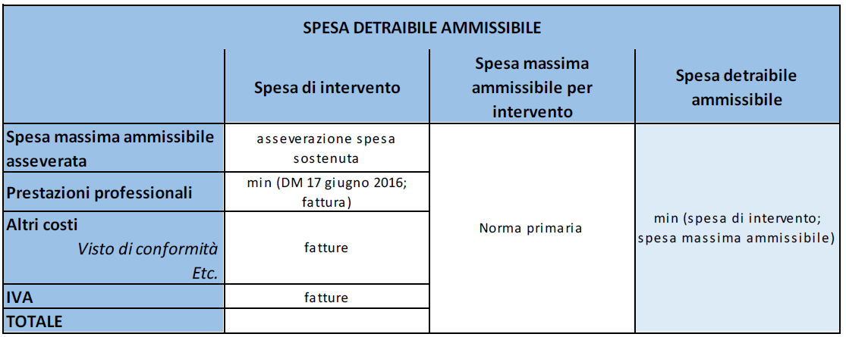

Spesa di Intervento
Spesa massima ammissibile asseverata | 24,300.00 €
Prestazioni Professionali | 4,500.00 €
Altri Costi | 1,392.98 €
IVA | 2,434.15 €
TOTALE | 32,627.12 €

Spesa Massima ammissibile per intervento - norma primaria | 54,545.00 €

Spesa detraibile ammissibile = MIN(Si;Sm) | 32,627.12 €

Quota Eccedente (a Carico del Cliente) | - €

